Trang bìa
Posts and Telecommunications Institute of Technology |  |  |  |  |  |  | Thiết kế |  | Tài liệu phát triển | Tên hệ thống |  |  |  | Website quản lý đặt vé xe khách online |  |  |  | Người tạo |  | Phi | Ngày tạo |  | 29/9/2023
 |  |  |  |  |  |  |  |  |  |  |  |  |  |  |  |  |  | Người cập nhật |  |  | Ngày cập nhật
 |  |  |  |  |  |  |  |  |  | Màn hình (ID) |  |  |  | ticket_booking |  | Màn hình (Tên) |  | Đặt vé xe khách

 | Website quản lý đặt vé xe khách online Tài liệu phát triển hệ thống

 | Version 1.0

 |  |  |  |  |  |  |  |  | 1. Mục đích |  |  | 7. Giao diện màn hình
 |  |  |  |  |  |  |  |  | 2. Giới hạn hoạt động |  |  | 8. Danh sách hạng mục
 |  |  |  |  |  |  |  |  | 3. Giới hạn hệ thống |  |  | 9. Khái quát chức năng
 |  |  |  |  |  |  |  |  | 4. Chức năng liên quan |  |  | 10. Xử lý chi tiết
 |  |  |  |  |  |  |  |  | 5. Không bao gồm
 |  |  |  |  |  |  |  |  | 6. Sơ đồ

Posts and Telecommunications Institute of Technology |  |  |  |  |  |  | Thiết kế |  | Tài liệu phát triển | Tên hệ thống |  |  |  | Website quản lý đặt vé xe khách online |  |  |  | Người tạo |  | Phi | Ngày tạo |  | 29/9/2023
 |  |  |  |  |  |  |  |  |  |  |  |  |  |  |  |  |  | Người cập nhật |  |  | Ngày cập nhật
 |  |  |  |  |  |  |  |  |  | Màn hình (ID) |  |  |  | ticket_booking |  | Màn hình (Tên) |  | Đặt vé xe khách

 | Lịch sử chỉnh sửa

 | Ver |  | Ngày cập nhật |  |  | Nội dung cập nhật |  |  |  |  |  |  |  | Người cập nhật
 |  |  |  |  |  |  |  |  |  |  |  |  |  |  | Ngày duyệt |  | Người duyệt |  | Ngày duyệt |  |  | Người duyệt
 | 1 |  | 29/09/2023 |  |  | Tạo mới |  |  |  |  |  |  |  | Phi

 | 2 |  | 2023-01-10 |  |  | update (6) |  |  |  |  |  |  |  | Phi

 | 3 |  | 2023-09-10 |  |  | update mô tả luồng dữ liệu: cách lấy dữ liệu để đưa vào các autocomplete, textfield, … và cách lưu dữ liệu |  |  |  |  |  |  |  | Phi

Posts and Telecommunications Institute of Technology |  |  |  |  |  |  | Thiết kế |  | Tài liệu phát triển | Tên hệ thống |  |  |  | Website quản lý đặt vé xe khách online |  |  |  | Người tạo |  | Phi | Ngày tạo |  | 29/9/2023
 |  |  |  |  |  |  |  |  |  |  |  |  |  |  |  |  |  | Người cập nhật |  |  | Ngày cập nhật
 |  |  |  |  |  |  |  |  |  | Màn hình (ID) |  |  |  | ticket_booking |  | Màn hình (Tên) |  | Đặt vé xe khách

 | 1. Mục đích
 |  | - Dùng để hỗ trợ khách hàng đặt vé xe khách online
 |  | - Người dùng phải chọn chuyến đi phù hợp, chọn chỗ ngồi trên chuyến đi đó và thực hiện thanh toán để đặt vé
 |  | - Sau khi nhấn đặt vé, hệ thống sẽ tiến hành xử lý các thông tin về chuyến đi đã chọn, chỗ ngồi và thông tin thanh toán
 |  |  | + Trường hợp phát sinh lỗi, hệ thống sẽ thông báo lỗi cho người dùng tại màn hình ở từng bước.
 |  |  | + Sau khi đặt vé hoàn tất thì quay lại màn hình trang chủ

 | 2. Giới hạn hoạt động
 |  | Không có

 | 3. Giới hạn hệ thống
 |  | Không có

 | 4. Chức năng liên quan
 |  | Không có

 | 5. Không bao gồm
 |  | Không có

Posts and Telecommunications Institute of Technology |  |  |  |  |  |  | Thiết kế |  | Tài liệu phát triển | Tên hệ thống |  |  |  | Website quản lý đặt vé xe khách online |  |  |  | Người tạo |  | Phi | Ngày tạo |  | 29/9/2023
 |  |  |  |  |  |  |  |  |  |  |  |  |  |  |  |  |  | Người cập nhật |  |  | Ngày cập nhật
 |  |  |  |  |  |  |  |  |  | Màn hình (ID) |  |  |  | ticket_booking |  | Màn hình (Tên) |  | Đặt vé xe khách

Màn hình đặt vé xe khách online
 | 6. Sơ đồ

Khởi động
hệ thống

Màn hình chính

Trip
Booking
User
Coach
Province

 | Table

 |  |  | № | Loại | Tên |  |  |  |  |  | I/O |  | Ghi Chú
 |  |  | 1 | M | Trip |  |  | Table quản lý thông tin về các chuyến đi |  |  | O
 |  |  | 2 | M | Booking |  |  | Table chứa thông tin về các vé đặt |  |  | I/O
 |  |  | 4 | M | User |  |  | Table chứa thông tin về người dùng hiện tại đang đặt vé |  |  | O
 |  |  | 5 | M | Coach |  |  | Table chứa thông tin về xe khách chạy trên chuyến đi nào đó |  |  | I/O
 |  |  | 6 | M | Province |  |  | Table chứa danh sách các tỉnh thành |  |  |  | O
 |  |  | 7
 |  |  | 8
 |  |  | 9
 |  |  | 10

 |  |  |  | ※ Loại (M: Master / T: Transaction table / Ⅰ: INI file / W: work table / V: view / S: stored procedures / L: SQL loader / F: file)

Thiết kế
Posts and Telecommunications Institute of Technology |  |  |  |  | Thiết kế |  | Tài liệu phát triển |  | Tên hệ thống |  | Website quản lý đặt vé xe khách online |  |  | Người tạo | Phi | Ngày tạo | 29/9/2023
 |  |  |  |  |  |  |  |  |  |  |  |  |  | Người cập nhật |  | Ngày cập nhật
 |  |  |  |  |  |  |  |  | Màn hình (ID) |  | ticket_booking |  | Màn hình (Tên) | Đặt vé xe khách

 | 7. Giao diện
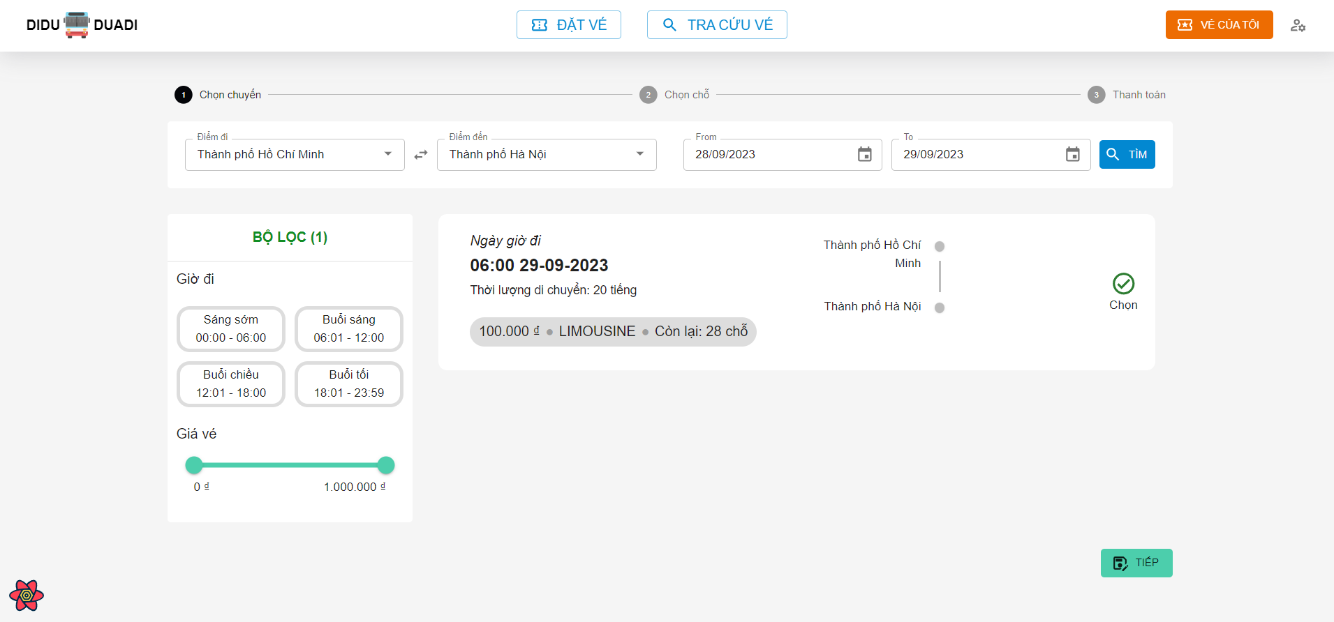

Posts and Telecommunications Institute of Technology |  |  |  |  | Thiết kế |  | Tài liệu phát triển |  | Tên hệ thống |  | Website quản lý đặt vé xe khách online |  |  | Người tạo | Phi | Ngày tạo | 29/9/2023
 |  |  |  |  |  |  |  |  |  |  |  |  |  | Người cập nhật |  | Ngày cập nhật
 |  |  |  |  |  |  |  |  | Màn hình (ID) |  | ticket_booking |  | Màn hình (Tên) | Đặt vé xe khách

 | 8. Danh sách hạng mục

 | [Vùng hiển thị cố định]
 | № | Tên hạng mục |  |  |  | Control |  | Nội dung hiển thị |  |  |  | Ý nghĩa
 | 1 | Điểm đi |  |  |  | Combobox |  | Giờ bắt đầu |  |  |  | Mô tả nội dung nhập cho người dùng
 | 2 | Điểm đến |  |  |  | Combobox |  | Giờ kết thúc |  |  |  | Mô tả nội dung nhập cho người dùng
 | 3 | Ngày bắt đầu |  |  |  | Datepicker |  | Giờ bắt đầu |  |  |  | Mô tả nội dung nhập cho người dùng
 | 4 | Ngày kết thúc |  |  |  | Datepicker |  | Giờ kết thúc |  |  |  | Mô tả nội dung nhập cho người dùng
 | 5 | Ngày giờ đi |  |  |  | TextView |  | Ngày giờ đi |  |  |  | Hiển thị thông tin cho người dùng
 | 6 | Thời lượng di chuyển |  |  |  | TextView |  | Thời lượng di chuyển |  |  |  | Hiển thị thông tin cho người dùng
 | 7 | Loại xe khách |  |  |  | TextView |  | Loại xe khách |  |  |  | Hiển thị thông tin cho người dùng
 | 8 | Số lượng chỗ còn lại |  |  |  | TextView |  | Số lượng chỗ còn lại |  |  |  | Hiển thị thông tin cho người dùng
 | 9 | Giá vé |  |  |  | TextView |  | Giá vé |  |  |  | Hiển thị thông tin cho người dùng

 | [Vùng nút]
 | № | Tên hạng mục |  |  |  | Control |  |  |  | Ghi chú
 | 1 | Điểm đi |  |  |  | Combobox
 | 2 | Điểm đến |  |  |  | Combobox
 | 1 | Ngày bắt đầu |  |  |  | DatePicker
 | 2 | Ngày kết thúc |  |  |  | DatePicker
 | 1 | Lọc giờ đi |  |  |  | Button
 | 2 | Lọc giá vé |  |  |  | Spinner
 | 1 | Tìm |  |  |  | Button
 | 2 | Tiếp |  |  |  | Button

Posts and Telecommunications Institute of Technology |  |  |  |  | Thiết kế |  | Tài liệu phát triển |  | Tên hệ thống |  | Website quản lý đặt vé xe khách online |  |  | Người tạo | Phi | Ngày tạo | 29/9/2023
 |  |  |  |  |  |  |  |  |  |  |  |  |  | Người cập nhật |  | Ngày cập nhật
 |  |  |  |  |  |  |  |  | Màn hình (ID) |  | ticket_booking |  | Màn hình (Tên) | Đặt vé xe khách

 | 9. Khái quát chức năng
 |  | (1) Chọn tuyến
 |  |  | 1. Hiển thị combobox tỉnh thành để người dùng chọn điểm đi và điểm đến

 |  | (2) Chọn khoảng thời gian cần tìm chuyến
 |  |  | 1. Hiển thị Datepicker để người dùng chọn ngày tháng năm
 |  |  | 2. Hiển thị DatePicker để người dùng chọn ngày, tháng, năm.

 |  | (3) Tìm chuyến
 |  |  | 1. Ấn vào nút tìm để tìm chuyến đi từ tuyến và khoảng thời gian đã chọn
 |  |  | Sau khi tìm xong sẽ hiển thị ra list các chuyến đi phù hợp

 |  | (4) Lọc theo giờ khởi hành
 |  |  | 1. Ấn vào một trong bốn nút ở phần filter bên trái để lọc các chuyến theo thời gian khởi hành

 |  | (5) Lọc theo giá
 |  |  | 1. Di chuyển thanh Slider để lọc các chuyến theo giá

 |  | (6) Hoàn tất chọn chuyến và chuyển sang bước chọn chỗ ngồi
 |  |  | 1. Chọn một chuyến đi phù hợp
 |  |  | 2. Ấn nút Tiêp để chuyển sang bước chọn chỗ ngồi

 |  | (7) Hoàn tất chọn chỗ và chuyển sang bước thanh toán
 |  |  | 1. Chọn chỗ phù hợp
 |  |  | 2. Ấn nút Tiếp để sang bước thanh toán

Posts and Telecommunications Institute of Technology |  |  |  |  | Thiết kế |  | Tài liệu phát triển |  | Tên hệ thống |  | Website quản lý đặt vé xe khách online |  |  | Người tạo | Phi | Ngày tạo | 29/9/2023
 |  |  |  |  |  |  |  |  |  |  |  |  |  | Người cập nhật |  | Ngày cập nhật
 |  |  |  |  |  |  |  |  | Màn hình (ID) |  | ticket_booking |  | Màn hình (Tên) | Đặt vé xe khách

 |  | 10. Xử lý chi tiết
 |  |  | (1) Chọn tuyến
 |  |  |  | Xem chi tiết
 |  |  | (2) Chọn khoảng thời gian cần tìm chuyến
 |  |  |  | Xem chi tiết
 |  |  | (3) Tìm chuyến
 |  |  |  | Xem chi tiết
 |  |  | (4) Lọc theo giờ khởi hành
 |  |  |  | Xem chi tiết
 |  |  | (5) Lọc theo giá
 |  |  |  | Xem chi tiết
 |  |  | (6) Hoàn tất chọn chuyến và chuyển sang bước chọn chỗ ngồi
 |  |  |  | Xem chi tiết
 |  |  | (7) Hoàn tất chọn chỗ và chuyển sang bước thanh toán
 |  |  |  | Xem chi tiết

Chọn tuyến
Posts and Telecommunications Institute of Technology |  |  |  |  | Thiết kế |  |  | Tài liệu phát triển | Tên hệ thống | Website quản lý đặt vé xe khách online |  |  | Người tạo | Phi | Ngày tạo | 29/9/2023
 |  |  |  |  |  |  |  |  |  |  |  |  | Người cập nhật |  | Ngày cập nhật
 |  |  |  |  |  |  |  |  | Màn hình (ID) | ticket_booking | Màn hình (Tên) |  | Đặt vé xe khách

 | 10. Xử lý chi tiết
 |  | (1) Chọn tuyến
 |  | 1. Nhấn vào ô chọn điểm đi/điểm đến để hiển thị combobox chọn tỉnh thành
 |  | 2. Hiển thị danh sách các tỉnh thành lên combobox cho người dùng chọn
 |  |  | + Dữ liệu các tỉnh thành được lấy từ bảng Province
 |  |  | + API: api/v1/province/all
 |  |  | a. Chọn một dòng trong combobox để hiển thị
 |  |  | b. Lưu lại điểm đi/điểm đến mà người dùng đã chọn
 |  |  |  | + Điểm đi được lưu lại trong state từ phía FE(ReactJS): selectedSource
 |  |  |  | + Điểm đến được lưu lại trong state từ phía FE(ReactJS): selectedDestination

 |  |  | № | Tên hạng mục |  |  | Nội dung check |  |  |  |  | Message Code
 |  |  | 1 | Điểm đi |  |  | Trường hợp chưa chọn điểm đi |  |  |  |  | msg.autocomplete.required |  |  |  |  | "Vui lòng chọn"
 |  |  | 2 | Điểm đến |  |  | Trường hợp chưa chọn điểm đến |  |  |  |  | msg.autocomplete.required |  |  |  |  | "Vui lòng chọn"

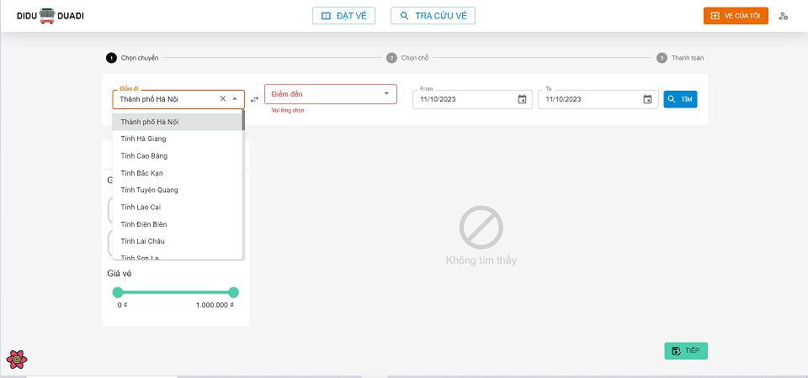

 |  | Đối tượng |  |  |  | Truy xuất
 |  | provinces |  |  |  | provinceApi.getAll()

Chọn date range
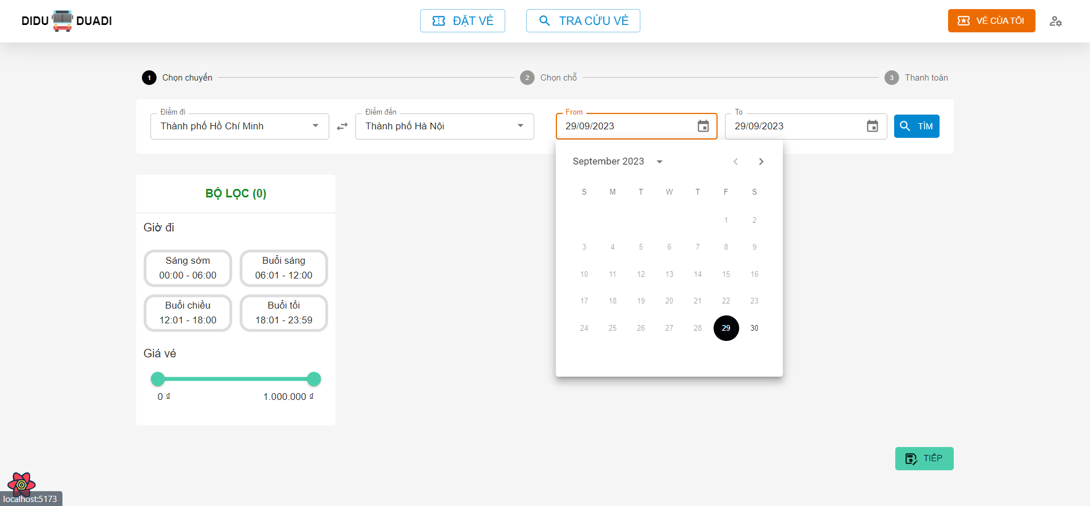
Posts and Telecommunications Institute of Technology |  |  |  |  | Thiết kế |  | Tài liệu phát triển | Tên hệ thống | Website quản lý đặt vé xe khách online |  |  | Người tạo | Phi | Ngày tạo | 29/9/2023
 |  |  |  |  |  |  |  |  |  |  |  | Người cập nhật |  | Ngày cập nhật
 |  |  |  |  |  |  |  | Màn hình (ID) | ticket_booking | Màn hình (Tên) |  | Đặt vé xe khách

 | 10. Xử lý chi tiết
 |  | (2) Chọn khoảng thời gian cần tìm chuyến
 |  | 1. Nhấn vào ô chọn Từ ngày/Đến ngày để hiển thị Datepicker cho người dùng chọn ngày tháng năm
 |  | 2. Chọn một ngày bất kỳ để hoàn tất
 |  |  | a. Click ra vùng ngoài Datepicker để hủy chọn và quay lại trạng thái ban đầu
 |  |  | b. Chọn một ngày bất kỳ bắt đầu/kết thúc và hệ thống sẽ lưu lại:
 |  |  |  | + Ngày bắt đầu được lưu trong biến values (của thư viện Formik): values.from
 |  |  |  | + Ngày kết thúc được lưu trong biến values (của thư viện Formik): values.to

 |  |  | № | Tên hạng mục |  | Nội dung check |  |  |  |  | Message Code
 |  |  | 1 | Ngày bắt đầu |  | Ngày bắt đầu phải bằng hoặc lớn hơn ngày hiện tại, theo định dạng dd/MM/yyyy |  |  |  |  | msg.autocomplete.required |  |  |  |  | "Vui lòng chọn"
 |  |  | 2 | Ngày kết thúc |  | Ngày kết thúc phải lớn hơn hoặc bằng ngày bắt đầu, theo định dạng dd/MM/yyyy |  |  |  |  | msg.autocomplete.required |  |  |  |  | "Vui lòng chọn"

Tìm chuyến
Posts and Telecommunications Institute of Technology |  |  |  |  |  | Thiết kế |  | Tài liệu phát triển | Tên hệ thống | Website quản lý đặt vé xe khách online |  |  |  | Người tạo |  | Phi | Ngày tạo | 29/9/2023
 |  |  |  |  |  |  |  |  |  |  |  |  |  | Người cập nhật |  |  | Ngày cập nhật
 |  |  |  |  |  |  |  |  | Màn hình (ID) | ticket_booking |  | Màn hình (Tên) |  | Đặt vé xe khách

 | 10. Xử lý chi tiết
 |  | (3) Tìm chuyến
 |  | 1. Nhấn vào nút Tìm để tìm các chuyến đi theo tuyến và khoảng thời gian đã chọn
 |  |  | + Dữ liệu các chuyến đi sẽ được lấy từ bảng Trip
 |  |  | + API: api/v1/trips/${sourceId}/${destId}/${from}/${to}
 |  |  |  |  | Trong đó: | sourceId: là id của tỉnh thành (điểm đi) được lấy từ selectedSource.id
 |  |  |  |  |  | destId: là id của tỉnh thành (điểm đến) được lấy từ selectedDestination.id
 |  |  |  |  |  | from: giá trị của ngày bắt đầu tìm chuyến được lấy từ: values.from
 |  |  |  |  |  | to: giá trị của ngày kết thúc tìm chuyến được lấy từ: values.to

 |  | 2. Hiển thị danh sách các chuyến đi phù hợp với tuyến và khoảng thời gian đã chọn
 |  |  | a. Truy vấn các chuyến đi theo tuyến và thời gian đã chọn
 |  |  | Đối tượng |  |  |  | Truy xuất
 |  |  | tripList |  |  |  | findAllTripBySourceAndDest(selectedSource.id, selectedDestination.id, values.from, values.to)

 |  |  | b. Dữ liệu danh sách các chuyến đi sau khi tìm kiếm sẽ được lưu vào đối tượng findTripQuery.data (của thư viện React-Query hỗ trợ)


 |  |  | b. Hiển thị các thông tin của từng chuyến đi trong danh sách đã tìm được
 |  |  | [Vùng cố định]
 |  |  | № | Tên hạng mục |  |  | Nội dung hiển thị |  |  |  | Giá trị |  | Sử dụng |  | Ghi chú
 |  |  | 1 | Ngày giờ đi |  |  | Hiển thị Ngày giờ đi |  |  |  | trip.departureDateTime |  | Không
 |  |  | 2 | Thời lượng di chuyển |  |  | Hiển thị Thời lượng di chuyển |  |  |  | trip.duration |  | Không
 |  |  | 3 | Loại xe khách |  |  | Hiển thị Loại xe khách |  |  |  | trip.coach.coachType |  | Không
 |  |  | 4 | Số lượng chỗ còn lại |  |  | Hiển thị Số lượng chỗ còn lại |  |  |  | trip.coach.coachType - getNumberOfOrderedSeats(trip.id) |  | Không
 |  |  | 5 | Giá vé |  |  | Hiển thị Giá vé |  |  |  | trip.price |  | Không

Loc theo gio khoi hanh
Posts and Telecommunications Institute of Technology |  |  |  |  | Thiết kế |  | Tài liệu phát triển | Tên hệ thống | Website quản lý đặt vé xe khách online |  |  |  | Người tạo |  | Phi | Ngày tạo | 29/9/2023
 |  |  |  |  |  |  |  |  |  |  |  |  | Người cập nhật |  |  | Ngày cập nhật
 |  |  |  |  |  |  |  | Màn hình (ID) | ticket_booking |  | Màn hình (Tên) |  | Đặt vé xe khách

 | 10. Xử lý chi tiết
 |  | (4) Lọc theo giờ khởi hành
 |  | 1. Nhấn vào nút Tìm để tìm các chuyến đi theo tuyến và khoảng thời gian đã chọn
 |  | 2. Hệ thống sẽ lọc ra các chuyến đi có giờ khởi hành thỏa mãn khung giờ đi đã chọn

 |  |  | Đối tượng |  |  | Truy xuất
 |  |  | filteredTrips |  |  | filteredTripList = originalTrips.filter(trip-> trip.departureTime) between startTime and endTime

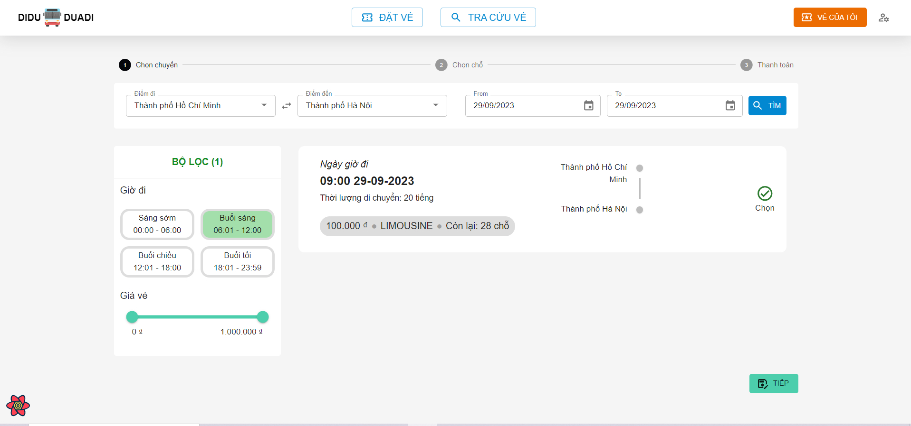

 |  |  | b. Hiển thị các thông tin của từng chuyến đi theo điều kiện đã lọc

 |  |  | [Vùng cố định]
 |  |  | № | Tên hạng mục |  | Nội dung hiển thị |  |  |  | Giá trị |  | Sử dụng |  | Ghi chú
 |  |  | 1 | Ngày giờ đi |  | Hiển thị Ngày giờ đi |  |  |  | trip.departureDateTime |  | Không
 |  |  | 2 | Thời lượng di chuyển |  | Hiển thị Thời lượng di chuyển |  |  |  | trip.duration |  | Không
 |  |  | 3 | Loại xe khách |  | Hiển thị Loại xe khách |  |  |  | trip.coach.coachType |  | Không
 |  |  | 4 | Số lượng chỗ còn lại |  | Hiển thị Số lượng chỗ còn lại |  |  |  | trip.coach.numberOfSeats - orderedBookingOnThisTrip |  | Không
 |  |  | 5 | Giá vé |  | Hiển thị Giá vé |  |  |  | trip.price |  | Không

Loc theo gia vé
Posts and Telecommunications Institute of Technology |  |  |  |  | Thiết kế |  | Tài liệu phát triển | Tên hệ thống | Website quản lý đặt vé xe khách online |  |  |  | Người tạo |  | Phi | Ngày tạo | 29/9/2023
 |  |  |  |  |  |  |  |  |  |  |  |  | Người cập nhật |  |  | Ngày cập nhật
 |  |  |  |  |  |  |  | Màn hình (ID) | ticket_booking |  | Màn hình (Tên) |  | Đặt vé xe khách

 | 10. Xử lý chi tiết
 |  | (5) Lọc theo giờ khởi hành
 |  | 1. Nhấn vào nút Tìm để tìm các chuyến đi theo tuyến và khoảng thời gian đã chọn
 |  | 2. Hệ thống sẽ lọc ra các chuyến đi có giờ khởi hành thỏa mãn khung giờ đi đã chọn

 |  |  | Đối tượng |  |  | Truy xuất
 |  |  | filteredTrips |  |  | filteredTrips.filter(trip-> trip.price between MIN_PRICE and MAX_PRICE

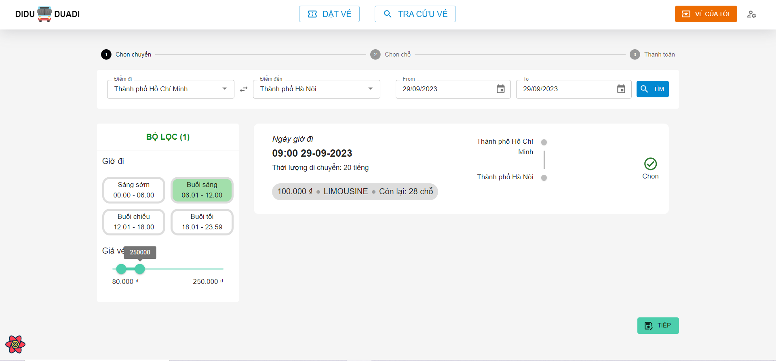

 |  |  | b. Hiển thị các thông tin của từng chuyến đi theo điều kiện đã lọc

 |  |  | [Vùng cố định]
 |  |  | № | Tên hạng mục |  | Nội dung hiển thị |  |  |  | Giá trị |  | Sử dụng |  | Ghi chú
 |  |  | 1 | Ngày giờ đi |  | Hiển thị Ngày giờ đi |  |  |  | trip.departureDateTime |  | Không
 |  |  | 2 | Thời lượng di chuyển |  | Hiển thị Thời lượng di chuyển |  |  |  | trip.duration |  | Không
 |  |  | 3 | Loại xe khách |  | Hiển thị Loại xe khách |  |  |  | trip.coach.coachType |  | Không
 |  |  | 4 | Số lượng chỗ còn lại |  | Hiển thị Số lượng chỗ còn lại |  |  |  | trip.coach.numberOfSeats - orderedBookingOnThisTrip |  | Không
 |  |  | 5 | Giá vé |  | Hiển thị Giá vé |  |  |  | trip.price |  | Không

Chon Cho
Posts and Telecommunications Institute of Technology |  |  |  |  | Thiết kế |  |  | Tài liệu phát triển | Tên hệ thống |  | Website quản lý đặt vé xe khách online |  |  |  | Người tạo |  | Phi | Ngày tạo | 29/9/2023
 |  |  |  |  |  |  |  |  |  |  |  |  |  |  | Người cập nhật |  |  | Ngày cập nhật
 |  |  |  |  |  |  |  |  | Màn hình (ID) |  | ticket_booking |  | Màn hình (Tên) |  | Đặt vé xe khách

 | 10. Xử lý chi tiết
 |  | (6) Chọn chỗ ngồi trên chuyến đã chọn
 |  | 1. Hệ thống sẽ hiển thị danh sách các chỗ đã đặt
 |  |  | Đối tượng |  |  | Truy xuất
 |  |  | orderedSeats |  |  | orderedBookings.forEach(ordered -> orderedSears.push(ordered.seatNumber))

 |  | 2. Nhấn vào các icon các ghế ngồi để chọn
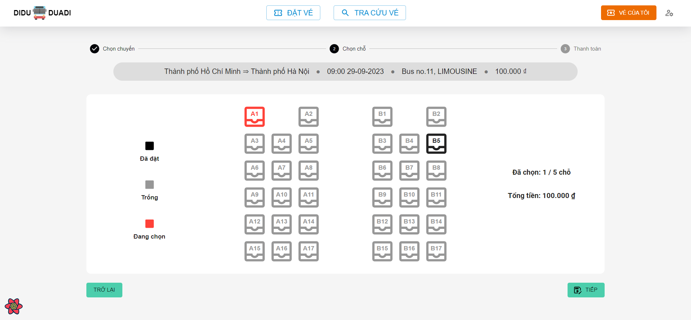

 |  |  | [Vùng cố định]
 |  |  | № | Tên hạng mục |  | Nội dung hiển thị |  |  |  |  |  | Giá trị |  | Sử dụng |  | Ghi chú
 |  |  | 1 | Ngày giờ đi |  | Hiển thị Ngày giờ đi |  |  |  |  |  | trip.departureDateTime |  | Không
 |  |  | 2 | Tuyến |  | Hiển thị Thời lượng di chuyển |  |  |  |  |  | trip.source + trip.dest |  | Không
 |  |  | 3 | Loại xe khách |  | Hiển thị Loại xe khách |  |  |  |  |  | trip.coach.coachType |  | Không
 |  |  | 4 | Tên xe khách |  | Hiển thị Tên xe khách |  |  |  |  |  | trip.coach.coachName |  | Không
 |  |  | 5 | Giá vé |  | Hiển thị Giá vé |  |  |  |  |  | trip.price |  | Không
 |  |  | 6 | Số ghế đã chọn |  | Hiển thị Số ghế đã chọn |  |  |  |  |  | selectedSeats |  | Không
 |  |  | 7 | Tổng tiền |  | Hiển thị Tổng tiền |  |  |  |  |  | selectedSeats * trip.price |  | Không

 |  |  | [Vùng nút]
 |  |  | № | Tên hạng mục |  |  | Control |  |  | Ghi chú
 |  |  | 1 | A1, B1, B12, … |  |  | Button |  |  | Nút để chọn ghế trên chuyến đi
 |  |  | 1 | Trở về |  |  | Button |  |  | Nút để trợ lại bước chọn chuyến đi
 |  |  | 1 | Tiếp |  |  | Button |  |  | Nút để chuyển sang bước thanh toán

Thanh Toan
Posts and Telecommunications Institute of Technology |  |  |  |  |  | Thiết kế |  |  |  | Tài liệu phát triển | Tên hệ thống |  | Website quản lý đặt vé xe khách online |  |  |  |  | Người tạo |  | Phi | Ngày tạo |  | 29/9/2023
 |  |  |  |  |  |  |  |  |  |  |  |  |  |  |  |  |  | Người cập nhật |  |  | Ngày cập nhật
 |  |  |  |  |  |  |  |  |  |  | Màn hình (ID) |  | ticket_booking |  | Màn hình (Tên) |  |  | Đặt vé xe khách

 | 10. Xử lý chi tiết
 |  | (7) Thanh toán
 |  | 1. Hệ thống sẽ hiển thị thông tin về chuyến đi và số ghế, số tiền phải trả và các ô nhập liệu thông tin khách

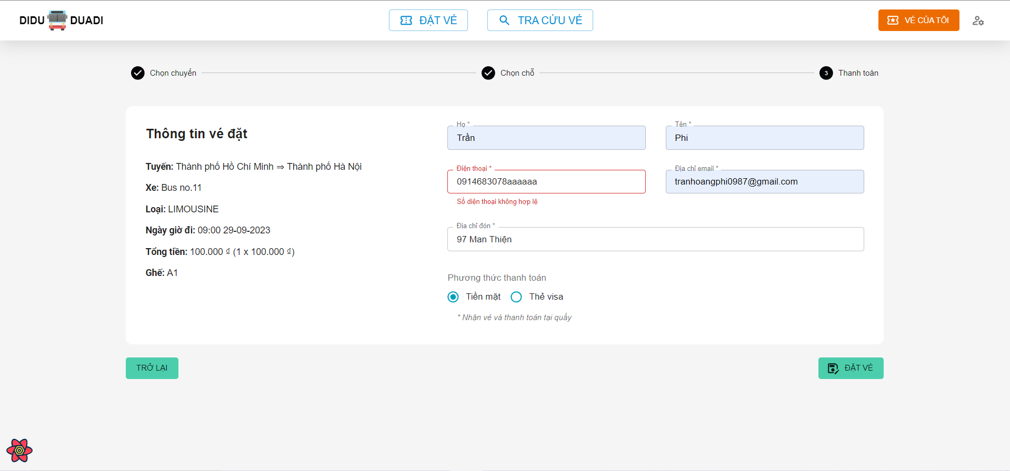

 |  |  | [Vùng cố định]
 |  |  | № | Tên hạng mục |  |  |  | Nội dung hiển thị |  |  |  |  |  | Giá trị |  |  | Sử dụng |  | Ghi chú
 |  |  | 1 | Ngày giờ đi |  |  |  | Hiển thị Ngày giờ đi |  |  |  |  |  | trip.departureDateTime |  |  | Có
 |  |  | 2 | Tuyến |  |  |  | Hiển thị Thời lượng di chuyển |  |  |  |  |  | trip.source + trip.dest |  |  | Có
 |  |  | 3 | Loại xe khách |  |  |  | Hiển thị Loại xe khách |  |  |  |  |  | trip.coach.coachType |  |  | Có
 |  |  | 4 | Tên xe khách |  |  |  | Hiển thị Tên xe khách |  |  |  |  |  | trip.coach.coachName |  |  | Có
 |  |  | 5 | Số ghế đã chọn |  |  |  | Hiển thị Số ghế đã chọn |  |  |  |  |  | selectedSeats |  |  | Có
 |  |  | 6 | Họ |  |  |  | Hiển thị Họ |  |  |  |  |  | Trống |  |  | Có
 |  |  | 7 | Tên |  |  |  | Hiển thị Tên |  |  |  |  |  | Trống |  |  | Có
 |  |  | 8 | Điện thoại |  |  |  | Hiển thị Điện thoại |  |  |  |  |  | Trống |  |  | Có
 |  |  | 9 | Địa chỉ email |  |  |  | Hiển thị Địa chỉ email |  |  |  |  |  | Trống |  |  | Có
 |  |  | 10 | Địa chỉ đón |  |  |  | Hiển thị Địa chỉ đón |  |  |  |  |  | Trống |  |  | Có

 |  |  | [Vùng nhập]
 |  |  | № | Tên hạng mục |  |  |  | Nội dung hiển thị |  |  |  |  |  | Giá trị |  |  | Sử dụng |  | Ghi chú
 |  |  | 1 | Họ |  |  |  | Hiển thị Họ |  |  |  |  |  | [vùng nhập].firstName |  |  | Có
 |  |  | 2 | Tên |  |  |  | Hiển thị Tên |  |  |  |  |  | [vùng nhập].lastName |  |  | Có
 |  |  | 3 | Điện thoại |  |  |  | Hiển thị Điện thoại |  |  |  |  |  | [vùng nhập].phone |  |  | Có
 |  |  | 4 | Địa chỉ email |  |  |  | Hiển thị Địa chỉ email |  |  |  |  |  | [vùng nhập].email |  |  | Có
 |  |  | 5 | Địa chỉ đón |  |  |  | Hiển thị Địa chỉ đón |  |  |  |  |  | [vùng nhập].pickupAddress |  |  | Có
 |  |  | 6 | Tên chủ thẻ |  |  |  | Hiển thị Tên chủ thẻ visa |  |  |  |  |  | [vùng nhập].cardName |  |  | Có
 |  |  | 7 | Số thẻ |  |  |  | Hiển thị Số thẻ visa, 16 số |  |  |  |  |  | [vùng nhập].cardNumber |  |  | Có
 |  |  | 8 | Ngày hết hạn |  |  |  | Hiển thị Ngày hết hạn của thẻ visa, định dạng MM/yyyy |  |  |  |  |  | [vùng nhập].expiredDate |  |  | Có
 |  |  | 9 | CVV |  |  |  | Mã CVV của thẻ, gồm 3 số |  |  |  |  |  | [vùng nhập].cvv |  |  | Có

 |  |  | № | Tên hạng mục |  |  |  | Nội dung check |  |  |  |  |  |  |  | Message Code
 |  |  | 1 | Họ |  |  |  | Trường hợp chưa nhập họ |  |  |  |  |  |  |  | msg.common.required |  |  |  |  |  |  |  | "Vui lòng nhập thông tin này"
 |  |  | 2 | Tên |  |  |  | Trường hợp chưa nhập tên |  |  |  |  |  |  |  | msg.common.required |  |  |  |  |  |  |  | "Vui lòng nhập thông tin này"
 |  |  | 3 | Điện thoại |  |  |  | Trường hợp chưa nhập số điện thoại |  |  |  |  |  |  |  | msg.common.required |  |  |  |  |  |  |  | "Vui lòng nhập thông tin này"
 |  |  | 4 | Điện thoại |  |  |  | Trường hợp nhập số điện thoại sai định dạng |  |  |  |  |  |  |  | msg.phone.invalid |  |  |  |  |  |  |  | "Số diện thoại không hợp lệ"
 |  |  | 5 | Địa chỉ email |  |  |  | Trường hợp chưa nhập email |  |  |  |  |  |  |  | msg.common.required |  |  |  |  |  |  |  | "Vui lòng nhập thông tin này"
 |  |  | 6 | Địa chỉ email |  |  |  | Trường hợp nhập email sai định dạng |  |  |  |  |  |  |  | msg.email.invalid |  |  |  |  |  |  |  | "Email không hợp lệ"
 |  |  | 7 | Địa chỉ đón |  |  |  | Trường hợp chưa nhập địa chỉ đón |  |  |  |  |  |  |  | msg.common.required |  |  |  |  |  |  |  | "Vui lòng nhập thông tin này"
 |  |  | 8 | Tên chủ thẻ |  |  |  | Trường hợp chưa nhập tên chủ thẻ |  |  |  |  |  |  |  | msg.common.required |  |  |  |  |  |  |  | "Vui lòng nhập thông tin này"
 |  |  | 9 | Số thẻ |  |  |  | Trường hợp chưa nhập số thẻ |  |  |  |  |  |  |  | msg.common.required |  |  |  |  |  |  |  | "Vui lòng nhập thông tin này"
 |  |  | 10 | Số thẻ |  |  |  | Trường hợp nhập số thẻ sang định dạng |  |  |  |  |  |  |  | msg.card.cardNumber |  |  |  |  |  |  |  | "Số thể không hợp lệ, ví dụ: 4111 1111 1111 1111"
 |  |  | 11 | Ngày hết hạn |  |  |  | Trường hợp chưa chọn ngày hết hạn |  |  |  |  |  |  |  | msg.card.expiredDate |  |  |  |  |  |  |  | "Ngày hết hạn không đúng, ví dụ: MM/YY => 12/24"
 |  |  | 12 | CVV |  |  |  | Trường hợp chưa nhập mã CVV |  |  |  |  |  |  |  | msg.common.required |  |  |  |  |  |  |  | "Vui lòng nhập thông tin này"
 |  |  | 13 | CVV |  |  |  | Trường hợp nhập mã CVV sai định dạng |  |  |  |  |  |  |  | msg.card.cvv |  |  |  |  |  |  |  | "Số CVV không hợp lệ, ví dụ: 123 "

 |  | [Vùng nút]
 |  | № | Tên hạng mục |  |  |  |  |  | Control |  |  | Ghi chú
 |  | 1 | Phương thức thanh toán |  |  |  |  |  | Radio Button |  |  | Nút chọn phương thức thanh toán
 |  | 1 | Trở về |  |  |  |  |  | Button |  |  | Nút để trở về bước chọn chỗ ngồi
 |  | 3 | Đặt vé |  |  |  |  |  | Button |  |  | Nút để tiến hành đặt vé

 |  |  | 2. Sau khi ấn Đặt vé, hệ thống sẽ xử lý và lưu vào database

 |  |  | Đối tượng |  |  |  | Truy xuất
 |  |  | newBooking |  |  |  | new Booking(user=currentLoginUser, trip=[vùng nhập].trip, seatNumber=[vùng nhập].seatNumber, custFirstName=[vùng nhập].custFirstName, custLastName=[vùng nhập].custLastName, phone=[vùng nhập].phone, email=[vùng nhập].email, pickupAddress=[vùng nhập].pickupAddress, bookingDateTime=[vùng nhập].bookingDateTime, paymentDateTime=LocalDateTIme.now(), paymentStatus=paymentStatus, paymentMethod=[vùng nhập].paymentMethod)

 |  |  | 3. Nếu đặt vé thành công/ thất bại sẽ hiển thị thông báo
 |  |  | Thông báo |  | Trường hợp |  |  |  |  |  |  |  |  |  |  | Message Code
 |  |  | SUCCESS |  | Lưu thông tin vé thành công |  |  |  |  |  |  |  |  |  |  | msg.ticketBooking.success |  |  |  |  |  |  | "Đắt vè thành công"
 |  |  | FAIL |  | Lưu thông tin vé thất bại |  |  |  |  |  |  |  |  |  |  | error.response?.data?.message |  |  |  |  |  | 4

